Clasificacion
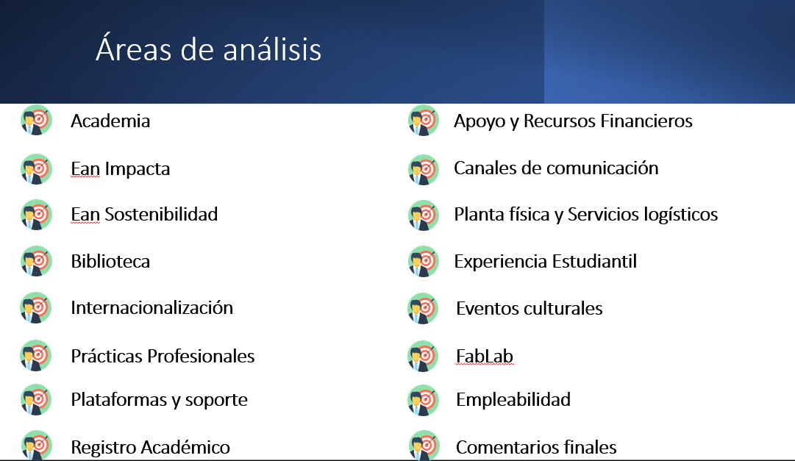
1 | Academia
2 | Ean Impacta
3 | Ean Sostenibilidad
4 | Biblioteca
5 | Internacionalización
6 | Prácticas Profesionales
7 | Plataformas y soporte
8 | Registro Académico
9 | Apoyo y Recursos Financieros
10 | Canales de comunicación
11 | Planta física y Servicios logísticos
12 | Experiencia Estudiantil
13 | Eventos culturales
14 | FabLab
15 | Empleabilidad
16 | Comentarios finales

